1.ご案内(入力要領)
株式会社シマノ （2025年5月）
 | ベンダー行動規範調査シート2025年版 入力要領

 | この調査は、ベンダー行動規範に関する認識と対応状況を把握するためのものです。ご協力をお願いいたします。

 | ・ | 本年の調査シートは、Microsoft365のFormsで作成いたしました。
 | ・ | インターネットに接続した端末で、下記の回答用リンクに接続してご回答をお願いします。
 | ・ | 全部で 17ページ あります。
 | ・ | 最大で 164問 あります。
 | ・ | 「*必須」項目をすべて回答しないと先に進めません。
 | ・ | 回答は途中で保存が出来ません。回答を始めましたら最後まで進めてください。
 | ・ | 最後に「送信」をクリックしたあとに「回答を保存して編集する」をクリックしてください。
 | ・ | 回答期限「6月30日 17:00」までは、保存した回答を見直して修正することが可能です。
 | ・ | 回答を保存するにはMicrosoft 365 にサインインしてください。
 | ・ | 保存した回答はブラウザでMicrosoft 365のFormsにサインインすることで確認及び修正ができます。

 | 設問項目は、シート「2.ベンダー行動規範調査シート2025」で確認することができます。
 | 事前に内容をご確認の上で、Formsでの回答に進みますとスムーズに回答できます。

 | ※調査シートにおける各種お問い合わせは、下記へメールでお願いします。
 |  | シマノベンダー行動規範調査シート問合せ窓口
 |  | vcoc_saq@sic.shimano.co.jp

 | 回答用リンク
 |  | https://forms.office.com/r/w1fU2sE60V | ベンダー行動規範調査シート 2025年版 (ver.1.1)

１． | 回答用リンクに接続すると次のような画面になります。

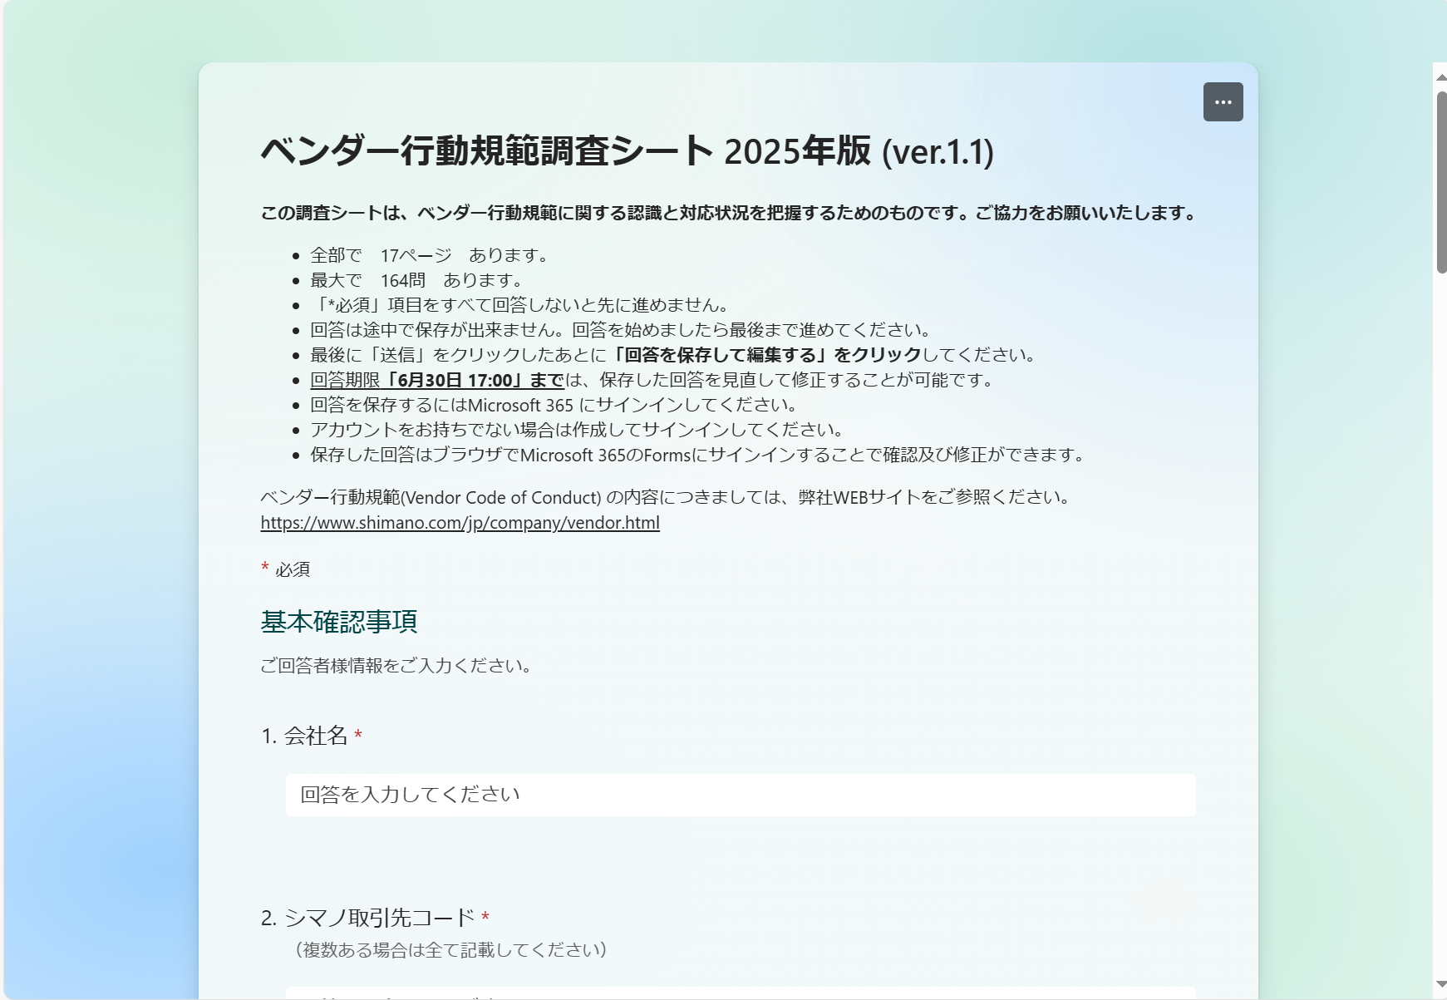
パソコン画面

2． | 各ページの下部には、「進行状況バー」が表示されています。

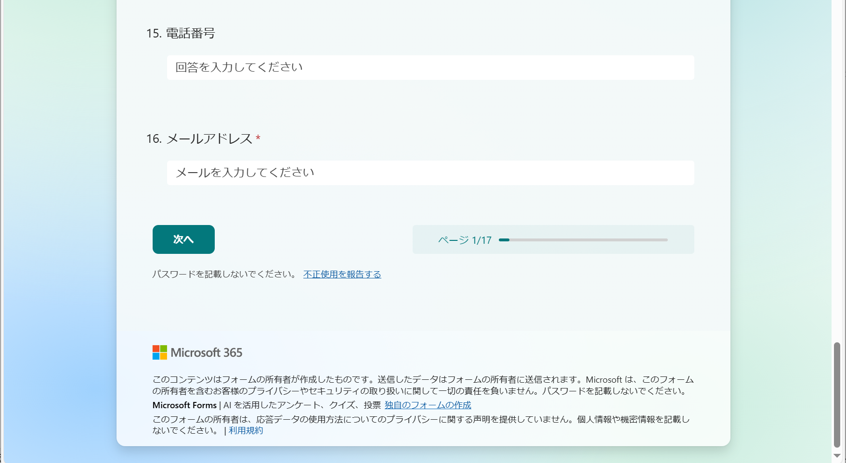
パソコン画面

3． | 選択肢により次の回答項目が変わる場合があります。
「2.雇用していません」を選択した場合は、次のページへ。
「1.雇用しています」を選択した場合は、次の関連設問を表示。

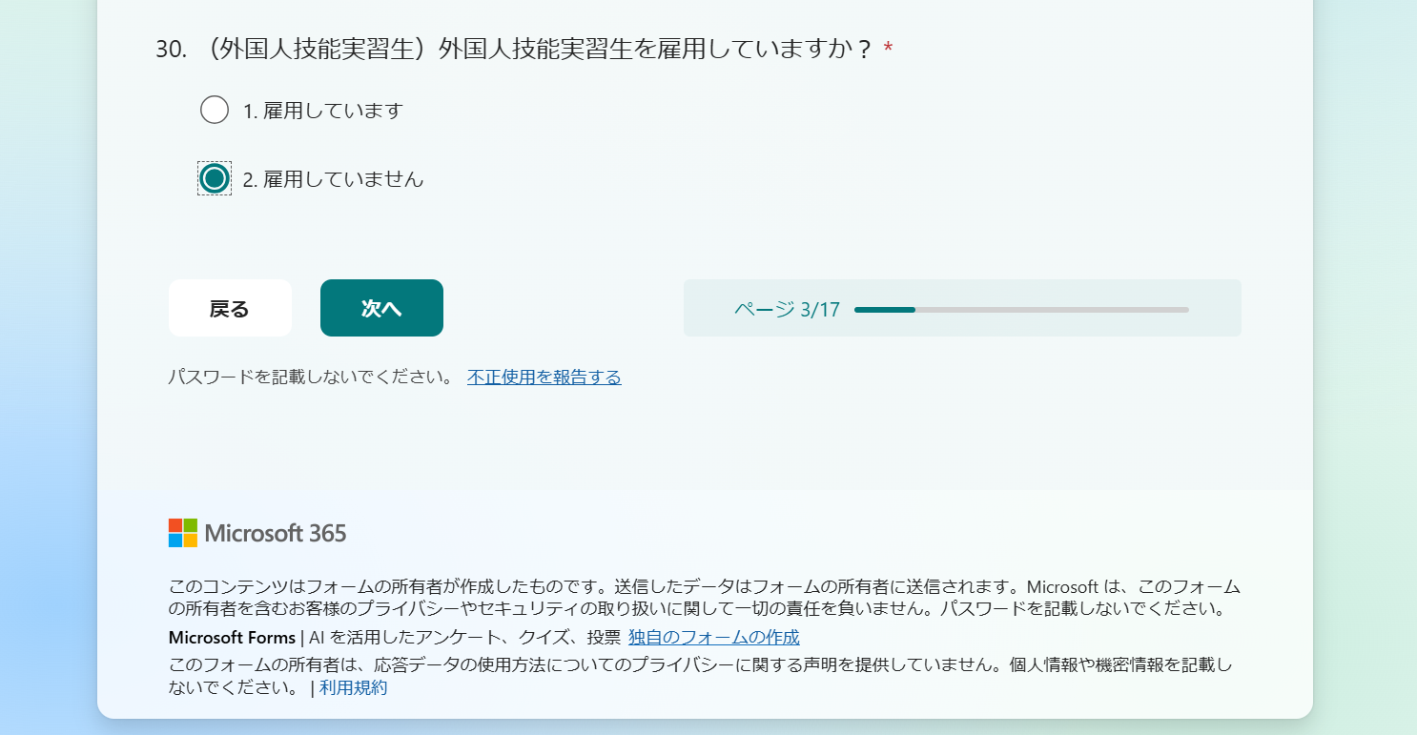
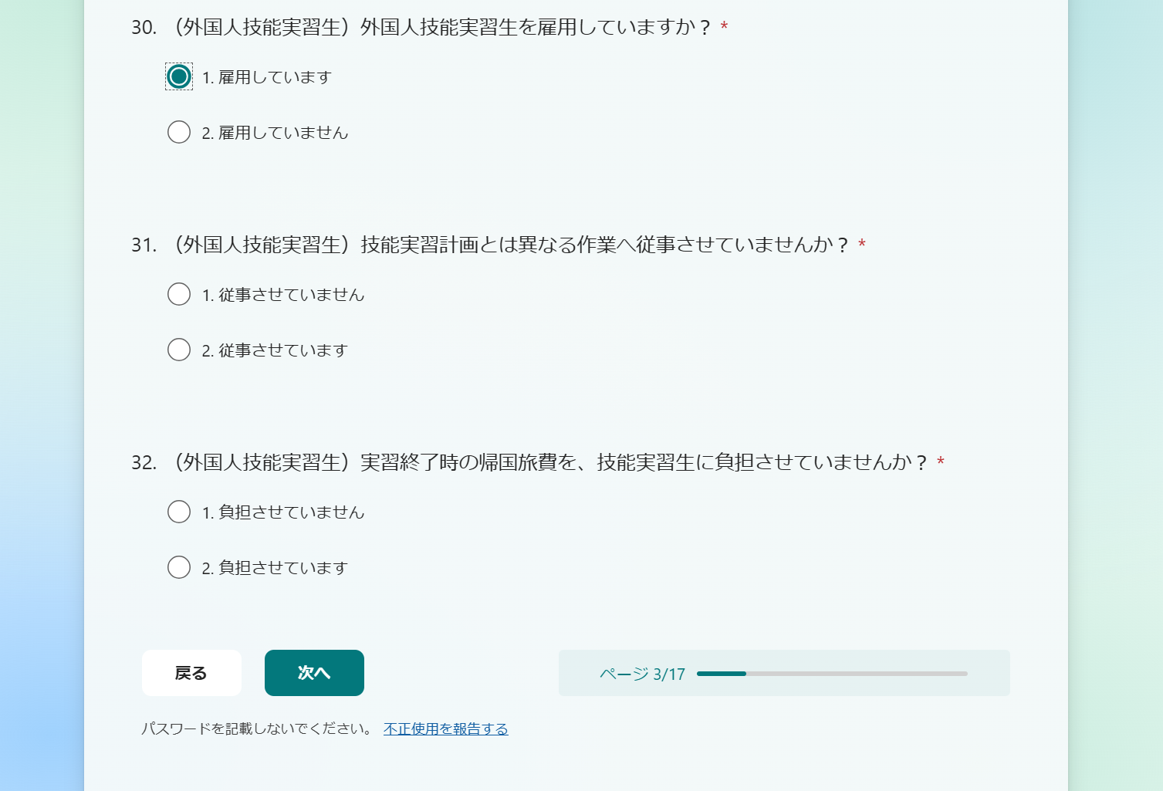

4． | 最終ページまで回答しましたら、「送信」をクリックします。
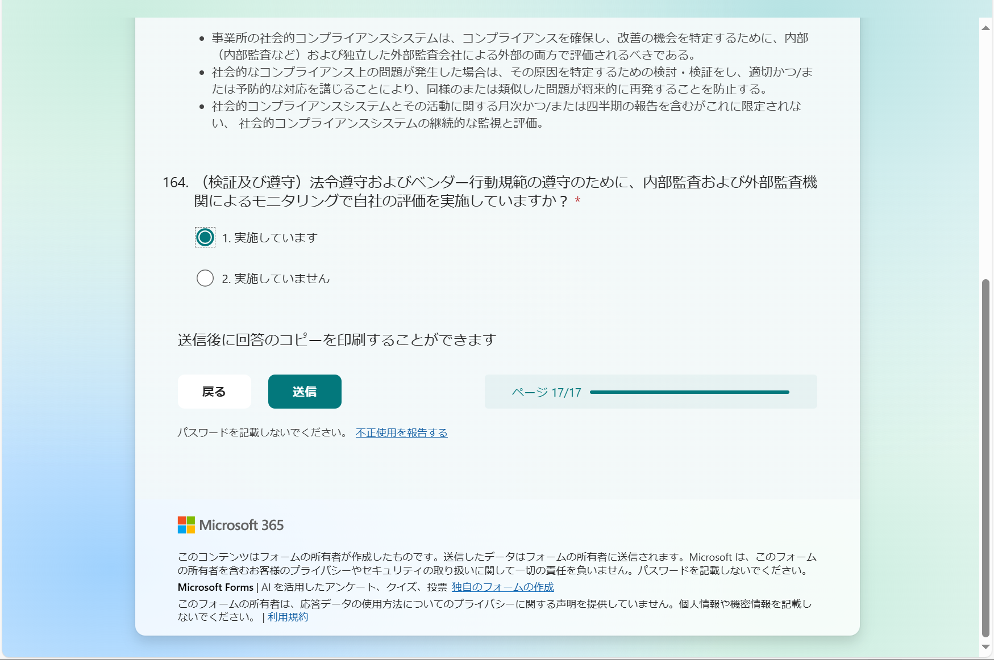
パソコン画面

5． | 回答を送信後に表示される画面で、「回答を保存して編集する」 をクリックします。

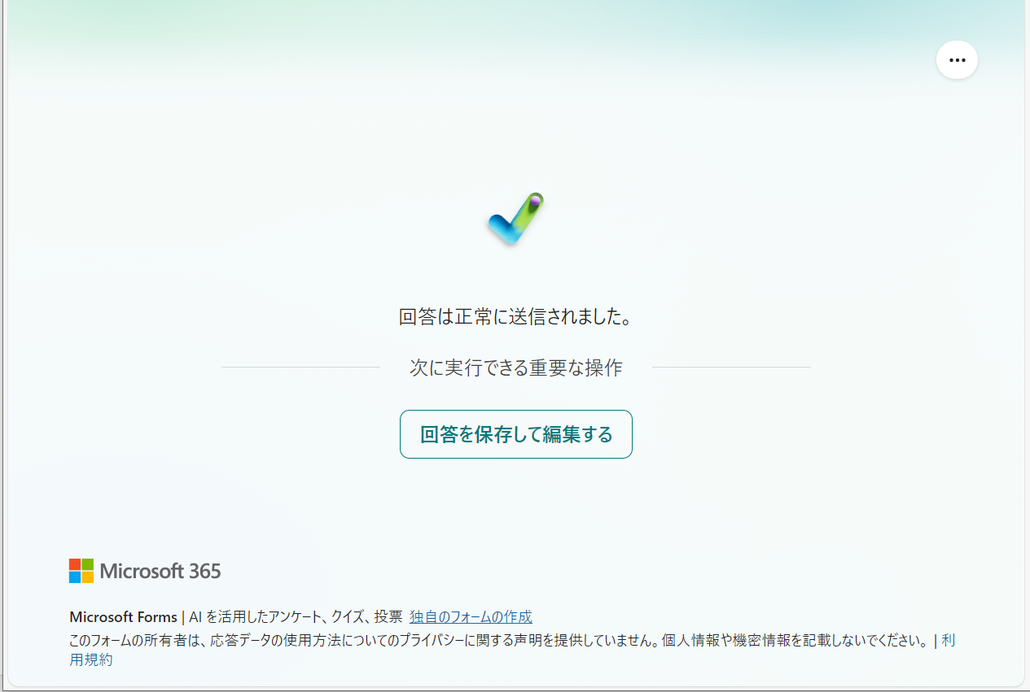
パソコン画面

6． | Microsoft 365の Forms画面に保存されています。回答した内容が確認できて、締切前であれば回答の修正もできます。

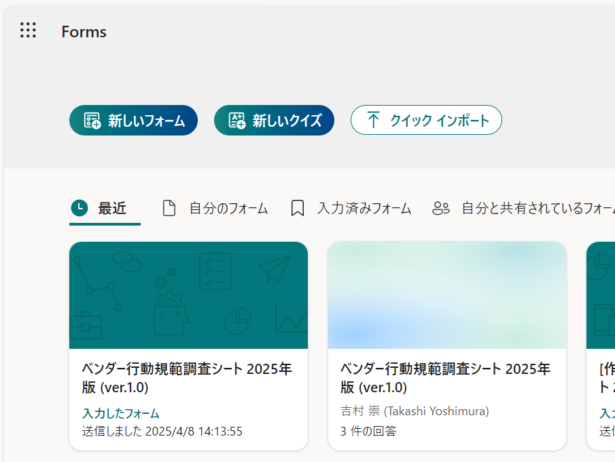

7． | 回答を修正した場合は、一部の修正であっても最後のページまで表示して、「送信」ボタンをクリックしてください。

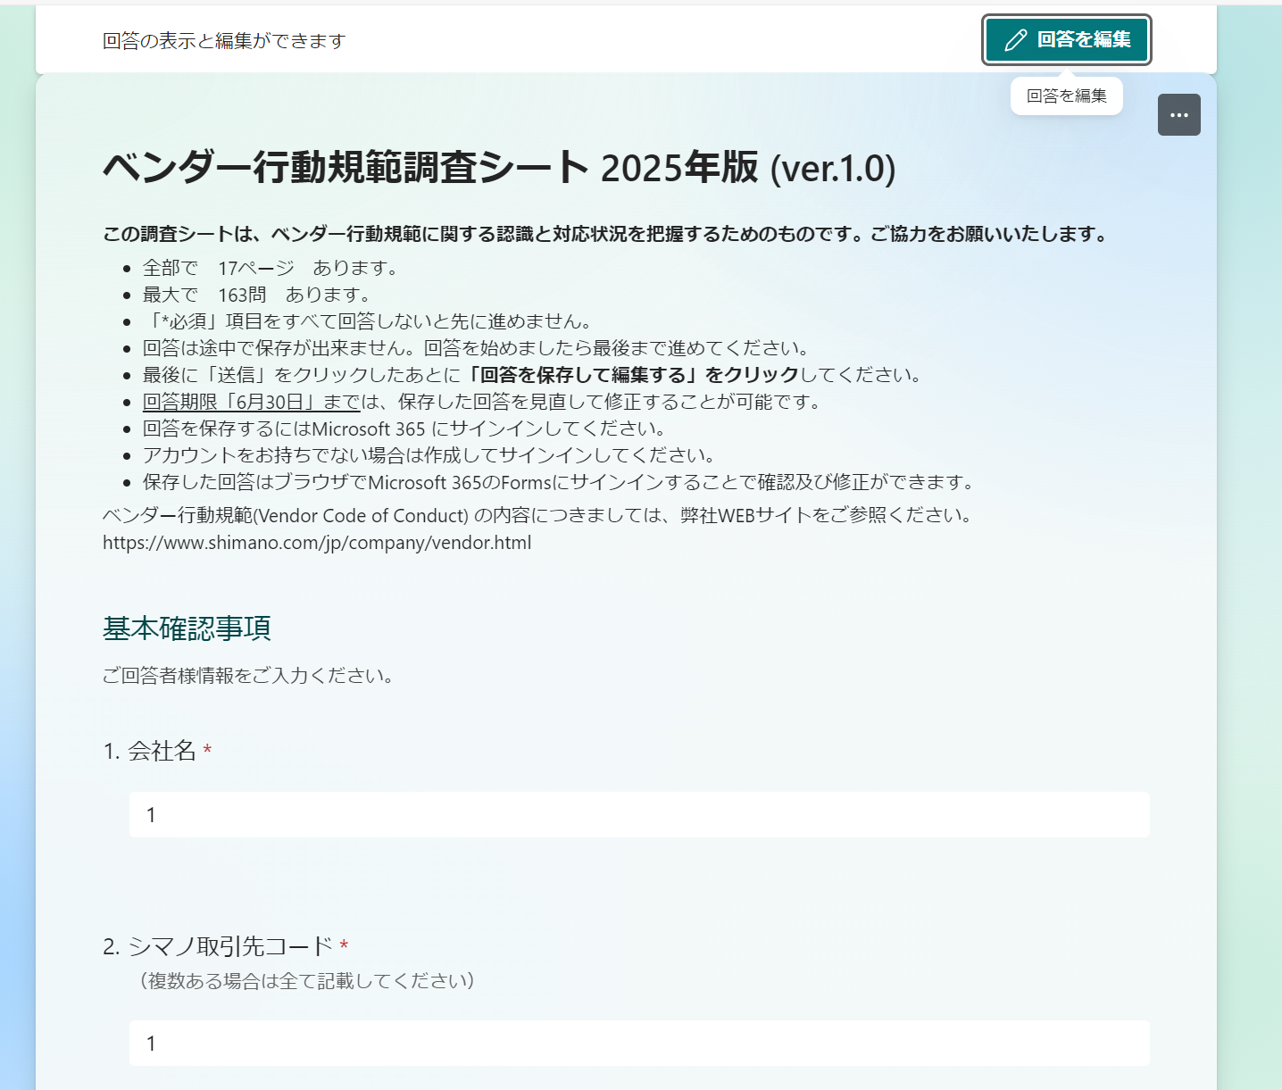

 | 以上

2.ベンダー行動規範調査シート2025
株式会社シマノ （2025年5月）
ベンダー行動規範調査シート 2025年版 (ver.1.1)

このアンケートは、ベンダー行動規範に関する認識と対応状況を把握するためのものです。ご協力をお願いいたします。 |  |  |  |  | 回答の種類 | 回答欄の色
 |  |  |  |  | 自由記入
ベンダー行動規範(Vendor Code of Conduct) の内容につきましては、弊社WEBサイトをご参照ください。 |  |  |  |  | 選択肢より該当するものを記入(複数可)
https://www.shimano.com/jp/company/vendor.html |  |  |  |  | ドロップダウンロードリストより選択

基本確認事項
ご回答者様情報をご入力ください。

# | 項目 | 小項目 | 連番 | 内容 | 回答
0 | 基本確認事項 | - | 1 | 会社名
 |  |  | 2 | シマノ取引先コード（複数ある場合は全て記載）
 |  |  | 3 | 本社所在地
 |  |  | 4 | 従業員数（全直雇用人数） | 0人
 |  |  | 5 | 従業員数（全派遣社員人数） | 0人
 |  |  | 6 | 従業員数（外国人労働者：直雇用） | 0人
 |  |  | 7 | 従業員数（外国人労働者：派遣社員） | 0人
 |  |  | 8 | 外国人技能実習生はいますか？
 |  |  | 9 | いる場合は、外国人技能実習生は何人ですか？ | 0人
 |  |  | 10 | 業種
 |  |  | 11 | 自転車/釣具/釣具用品/その他 | (該当するものを記入→) 1. 自転車 2. 釣具 3. 釣具用品 4. その他
 |  |  | 12 | ISO認証取得 | (該当するものを記入→) 1. 品質ISO9001 2. 環境ISO14001 3. 安全衛生ISO45001 4. 認証取得なし 5. その他
 |  |  | 13 | 回答者様氏名
 |  |  | 14 | 部署名 ※任意
 |  |  | 15 | 電話番号 ※任意
 |  |  | 16 | メールアドレス

1.1 法令遵守
1.1 法令遵守
ベンダー行動規範
 | メンバー会社及びそのサプライヤーは、自社の事業活動に関係する国及び地方自治体の法律、規則及び規制（雇用、環境及び安全衛生に関わるものを含むがこれに限定されるものではない）を、完全に遵守しなければならない。
ベンダー行動規範の要求事項
 | 適用されるすべての法的要求事項に精通していること。
 | 雇用慣行、賃金、労働時間、安全衛生、環境に特に関連する法律および規制の変更を把握するための仕組み。
 | 事業所が適用される法的要求事項を遵守して運営されていることを保証するために設けられている統制。
コンプライアンス指標
 | 事業所には、適用される労働法、規制、WFSGIプログラムの要求事項および関連する社会コンプライアンスのための関連基準についての十分な知識と経験を持つ所定の担当者がいる。
 | 事業所には、最新の法的要求事項を把握するための仕組みがある。例えば、法改正の更新を監視、更新、維持、伝達する所定の担当者がいる。
 | 事業所は、適用される法律と社会的なコンプライアンス要件に準拠して運営されていることを確認するために、書面による方針と手順を確立している。方針には、以下のものが含まれるべきである。
 | 1. サプライチェーンにおける労働基準の継続的な改善に対するトップマネジメントのコミットメント。
 | 2. 社会的コンプライアンスの目的および目標を設定するための明確なフレームワーク。
 | 3. 関連する法的要求事項の遵守へのコミットメント。
 | 4. 上級管理者は、従業員教育や事業所での方針の公表を通じて、法令遵守を支持している。

# | 項目 | 小項目 | 連番 | 内容 | 選択肢 | 回答
1.1 | 法令遵守 | 法令遵守 | 17 | 適用される最新の法的要求事項を把握するための仕組みがありますか？（例えば、法改正の更新を監視、更新、維持、伝達する所定の担当者がいるなど。） | 1. はい 2. いいえ

2.1 強制労働
2.1 強制労働
ベンダー行動規範
 | 雇用者は、囚人労働、拘留労働、債務労働またはその他の形であるかを問わず、強制労働を用いてはならない。いかなる従業員も、暴力の行使、暴力を行使するとの脅し、またはいかなる形の脅迫によっても労働を強制されてはならない。
ベンダー行動規範の要求事項
 | 囚人労働、拘留労働、債務労働を防止するために、健全な雇用と雇用慣行を確立すること。
 | 1. 労働力の供給源と雇用条件を理解し、すべての従業員が確実に雇用の基本条件を知らされ、理解することを徹底する。
 | 2. 従業員が個人用書類（IDカード、パスポート、旅行書類など）を所持することを徹底する。
 | 3. 預託金の禁止：従業員が仕事を確保するために預託金を支払う必要がないようにする。
 | 4. 移動の自由：強制的な残業を含め、勤務時間中または勤務時間後の従業員の移動を不当に制限していない。
 | 5. 従業員がペナルティなしに雇用関係を解消する権利を確保する。
コンプライアンス指標
 | 強制労働や囚人労働は、事業所が政府または軍の管理下にある機関を利用して従業員の雇用を提供または手配している場合に最も多く発生する。
 | 1. 囚人労働自体は違反ではないが、懲罰的性格の囚人労働は、それが合法的、自発的であり、法的最低賃金に従って支払われ、囚人労働が非囚人労働と同じ法的保護を提供されるケースを除き、厳しく禁止されなければならない。
 | 拘留労働とは、雇用主が従業員の裁量による退職を禁じた状態を指す。
 | 1. 社員は全員、自発的に出勤する。雇用の場での監禁や拘束は厳禁とする。
 | 2. 従業員の退社の権利を制限しないこと（勤務時間の終了か雇用の終了か問わず）。
 | 3. 社員に過度な残業を要求したり、残業拒否の社員を懲戒処分にしたりしないこと。
 | 4. トイレの利用や飲料摂取、場合によっては事業所の敷地内や寮へのアクセスなど、事業所内での従業員の移動を制限しないこと。
 | 債務労働とは、従業員が借金を返すために働くことであり、その多くはある人物が自らの借金の返済の代わりに従業員の労働力を提供することにより引き起こされる。
 | 1. 雇用契約に、違法な募集費用や雇用終了に伴う罰則を含む条項を一切含まないこと。
 | 政府発行の身分証明書、パスポート、その他のいかなる個人文書の原本は、事業所が現地の規制要件により義務付けられる場合を除き、保持してはならない。
 | 1. 原本を保管する必要がある場合、事業所は従業員がいつでも書類を取り出すことができるようなシステムを持つべきである。事業所はこの手順を従業員に伝え、従業員からの署名入りの同意書を記録として保管するものとする。

# | 項目 | 小項目 | 連番 | 内容 | 選択肢 | 回答
2.1 | 強制労働 | 強制労働 | 18 | 違法な供給源からの労働者を採用していませんか？ | 1. 採用していません 2. 採用しています
 |  |  | 19 | 身分証明書、パスポート、労働許可証など、従業員の個人的な書類の原本を会社が保持していませんか？ | 1. 保持していません 2. 保持しています
 |  |  | 20 | 従業員が常に個人文書にアクセスできるような保管・検索システムを導入していますか？ | ※保持している場合 1. 導入しています 2. 導入していません
 |  |  | 21 | 会社が従業員の個人文書を保管することに従業員の同意を得ていますか？ | ※保持している場合 1. 同意を得ています 2. 同意を得ていません
 |  |  | 22 | 従業員から、雇用確保を目的とした保証金や手数料（登録、申請など）を徴収していませんか？ | 1. 徴収していません 2. 徴収しています
 |  |  | 23 | 安全およびセキュリティに関する正当な理由がある場合を除き、就業時間中および就業時間後の従業員の移動を不当に制限していませんか？ | 1. 制限していません 2. 制限しています
 |  |  | 24 | 従業員に、通常の勤務時間外に、過度な時間外労働を強制していませんか？ | 1. 強制していません 2. 強制しています
 |  |  | 25 | 従業員が罰則なしに雇用契約を解消する権利を認めていますか？ | 1. 認めています 2. 認めていません
 |  | 外国人労働者 | 26 | 外国人労働者を雇用していますか？ | 1. 雇用しています 2. 雇用していません
 |  |  | 27 | 外国人労働者は採用の際に母国で手数料を支払っていませんか。 | ※雇用している場合 1. 払っていません 2. 払っています
 |  |  | 28 | 外国人労働者を雇い入れたときや雇用契約の更新を行うときには、外国人労働者の母国語などわかりやすい方法で、労働条件通知書を交付するなど、労働条件を明示していますか？ | ※雇用している場合 1. 明示しています 2. 明示していません
 |  |  | 29 | 契約解除または契約終了の場合、貴社は移民を本国に送還する手続きを有していますか？ | ※雇用している場合 1. 有しています 2. 有していません
 |  | 外国人技能実習生 | 30 | 外国人技能実習生を雇用していますか？ | 1. 雇用しています 2. 雇用していません
 |  |  | 31 | 技能実習計画とは異なる作業へ従事させていませんか？ | ※雇用している場合 1. 従事させていません 2. 従事させています
 |  |  | 32 | 実習終了時の帰国旅費を、技能実習生に負担させていませんか？ | ※雇用している場合 1. 負担させていません 2. 負担させています

2.2 差別の排除
2.2 差別の排除
ベンダー行動規範
 | いかなる者も、雇用において（採用、給与、諸手当、昇進、懲戒、雇用関係の終了または退職を含む）、性別、人種、宗教、年齢、障害、性的指向、国籍、政治的見解、社会的門地または民族を理由とするいかなる差別の対象となってはならない。外国人労働者または国内移民労働者は、現地の従業員と対等に扱われなければならない。
ベンダー行動規範の要求事項
 | 職場における差別を防止するために、以下のような健全な雇用・雇用慣行を確立する。
 | 1. 従業員は、募集、採用、教育、昇進、解雇に関して、応募しているまたは現在従事している仕事を遂行するための能力のみに基づいて判断されます。
 | 2. 従業員は、人種、カースト、国籍、宗教、年齢、障害、性別、配偶者の有無、性的指向、組合への加入、疾病、妊娠、政治的所属などを理由に、 不当な扱いを受けない。
コンプライアンス指標
 | 従業員には、性別、人種、年齢、妊娠状態に関係なく、同じ賃金と手当を受ける権利がある。
 | フルタイム、パートタイム、短期、正社員、その他の雇用契約、現地従業員、移民、外国人従業員に関わらず、すべての従業員に同じ研修、能力開発、昇進、昇格の機会が提供されるべきである。
 | 雇用契約では、同じ役割を担うすべての従業員が同じ条件で従事すること、つまり、同じ価値の役割に対して同じ賃金が支払われることを定めている。
 | ジョブディスクリプションは、雇用が個人の特性ではなく、職業的な資格に基づいていることを示している。
 | 事業所では、妊娠の有無について採用予定者に質問することはなく、採用前や雇用の前提条件として妊娠検査を実施しないこと。
 | 採用手続きでは、応募者に配偶者の有無の開示は求めない。
 | 妊娠中の従業員の賃金は減らしてはいけない。妊娠した従業員を解雇してはいけない。
 | すべての社員が平等に残業をする機会がある。

# | 項目 | 小項目 | 連番 | 内容 | 選択肢 | 回答
2.2 | 差別の排除 | 差別の排除 | 33 | 性別、人種、年齢、妊娠状態に関係なく、従業員に同じ賃金と手当を受ける権利を認めていますか？ | 1. 認めています 2. 認めていません
 |  |  | 34 | 国籍、人種、性別に関わらず、従業員に同じ研修、能力開発、昇進、昇格の機会を提供していますか？ | 1. 提供しています 2. 提供していません
 |  |  | 35 | 妊娠を理由に従業員を解雇していませんか？ | 1. 解雇していません 2. 解雇しています
 |  |  | 36 | すべての従業員に、時間外労働をする機会を平等に与えていますか？ | 1. 与えています 2. 与えていません

2.3 結社の自由及び団体交渉の自由
2.3 結社の自由及び団体交渉の自由
ベンダー行動規範
 | 労働者が罰則及び介入を受けることなく、自らが選択する組織及び組合に加入する（または加入しない）権利及び団体交渉を行う権利が承認され、尊重されなければならない。法律により結社の自由及び団体交渉の権利が制限されている場合、雇用者は、独立した自由な結社と交渉と、同等の手段の推進を考慮しなければならない。
ベンダー行動規範の要求事項
 | 従業員が組合を結成し、団体交渉を行い、または何らかの方法で経営陣と意思疎通ができるよう、以下のような健全な雇用・就業慣行を確立すること。
 | 1. 労働組合やその他の従業員組織を設立することにより、労働条件について経営者と開かれたコミュニケーションをする権利。
 | 2. 団体交渉規定の法的条項を遵守する（適用される場合）。
 | 3. 従業員が経営陣からの干渉、脅迫、差別を受けることなく代表活動を行えるようにする。
コンプライアンス指標
 | 従業員の団体交渉の権利と結社の自由を認める。
 | 従業員が組合や組織を結成したり、所属したりする権利を行使することを全面的に認め、無条件に支援する。
 | 定期的な組合会議の開催を許可し、組合が活動を行うために適切な施設と支援を提供する。
 | 従業員が組合活動に合理的な時間を費やすことを許す。
 | 結社の自由と団体交渉の権利が法律で禁止されている場合、独立した自由な労働者の代表と交渉の代替形態を提供する。

# | 項目 | 小項目 | 連番 | 内容 | 選択肢 | 回答
2.3 | 結社の自由及び団体交渉 | 労働組合 | 37 | 従業員が組合や組織を結成したり、所属したりする権利を行使することを全面的に認めていますか？ | 1. 認めています 2. 認めていません
 |  |  | 38 | 従業員の団体交渉の権利を認めていますか？ | 1. 認めています 2. 認めていません
...

